画面
画面名 | バージョン | 画面のurl
社員更改画面 | 0.1 | /signUP.html
画面レイアウト |  | 概要
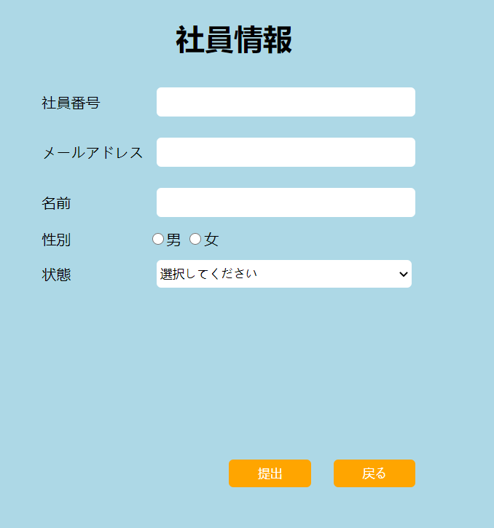
 |  | ユーザーの情報を更改できる。初期画面より更に社員番号とメールアドレスを入力できる。提出すると、サーバーに更新し、ログインの時、新しい情報とチェックする。

